Estadísticas
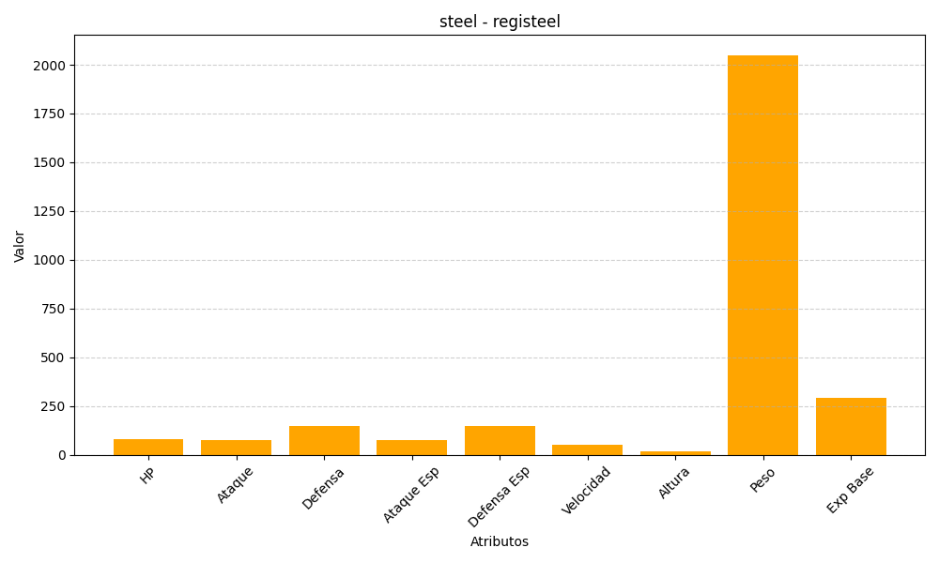
ID | Nombre | Tipo | HP | Ataque | Defensa | Ataque Especial | Defensa Especial | Velocidad | Altura | Peso | Experiencia Base
379 | registeel | steel | 80 | 75 | 150 | 75 | 150 | 50 | 19 | 2050 | 290

